Estadísticas
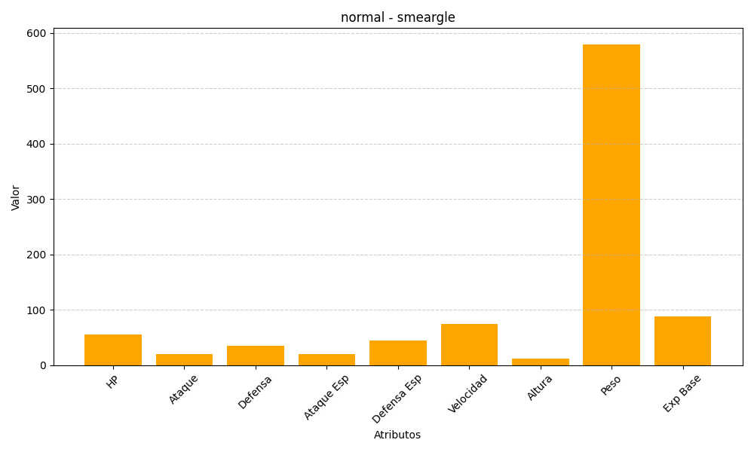
ID | Nombre | Tipo | HP | Ataque | Defensa | Ataque Especial | Defensa Especial | Velocidad | Altura | Peso | Experiencia Base
235 | smeargle | normal | 55 | 20 | 35 | 20 | 45 | 75 | 12 | 580 | 88

